Transacciones
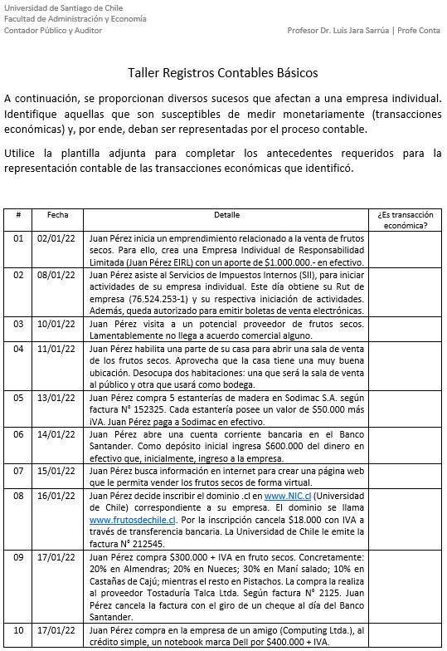
Desarrollo:

Los siguientes sucesos no se relacionan con registros contables:

2. Trámites realizados en el SII para obtener RUT e iniciación de actividades.
3. Visita a potencial proveedor.
4. Decisión de habilitar parte de su domicilio para desarrollar su actividad económica.
7. Búsqueda de información en internet relacionada a creación de página web.

Por consiguiente, los demás puntos se relacionan con transacciones que DEBEN ser registradas
en la contabilidad de la empresa creada por el señor Juan Pérez.

Es importante resaltar que la contabilidad se relaciona con todos los sucesos y transacciones
que afectan a la empresa NO al señor Juan Pérez en forma personal. Si el señor Juan Pérez
realiza transacciones que no se relacionana con la empresa; entonces, NO deben ser incluidas
en los registros contables.

Lo anterior, hace relación al principio de entidad, es decir, la empresa es un ente diferente a sus
dueños o socios o accionistas.

Recordar que en Chile, a partir del año 2009, las empresas reguladas aplican las Normas NIIF, en
particular las empresas cotizadas en bolsa. Los bancos aplican una norma contable propia llamada
Compendio Bancario, que esta confeccionado sobre la base de las Normas NIIF.

Por otro lado, a partir del 01 de enero de 2013, las empresas no reguladas comenzaron a aplicar
las Normas NIIF o las Normas NIIF para Pyme, cada empresa elegía que norma aplicar. Este tipo
de empresas deben aplicar las normas contables emitidas por el Colegio de Contadores de Chile A.G.
En este sentido, dicha institución, en la fecha antes indicada, derogó los Boletines Técnicos (Principios
Contables Generalmente Aceptados en Chile), dejando obligatoria la aplicación de las Normas NIIF.

